📋 INSTRUCTIVO
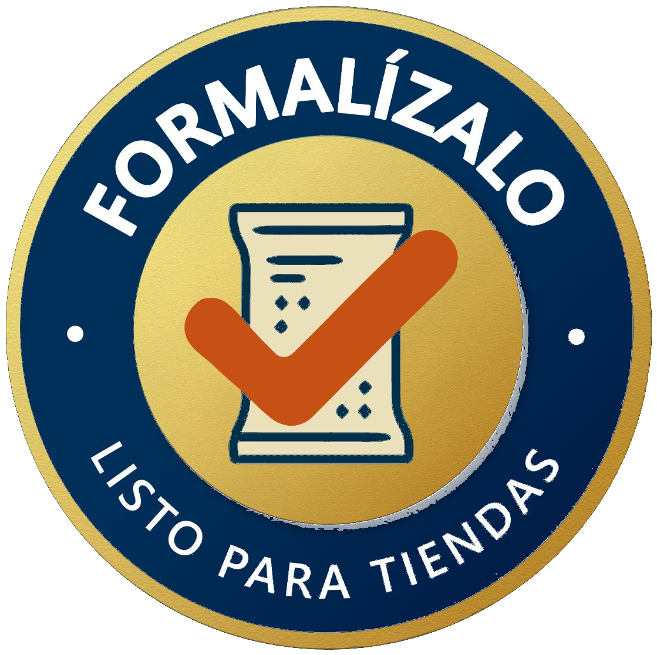
📋 INSTRUCTIVO — CÓMO USAR ESTA LISTA DE CHEQUEO BPM
¿QUÉ ES ESTA LISTA?
Esta herramienta le permite evaluar el cumplimiento de las Buenas Prácticas de Manufactura (BPM) en su planta de alimentos. Cada pregunta representa un requisito sanitario. Solo debe indicar si cumple o no, y anotar hallazgos. ¡Es muy sencillo!

PASOS PARA DILIGENCIAR
PASO 1 | Vaya a la pestaña "📝 AUDITORIA" (parte inferior de la pantalla).
PASO 2 | Llene los datos de cabecera: Empresa, Auditor, Fecha.
PASO 3 | Para CADA pregunta en la columna "Puntaje obtenido", haga clic en la celda y seleccione del menú desplegable: ✅ 2 = CUMPLE completamente ⚠️ 1 = CUMPLE PARCIALMENTE ❌ 0 = NO CUMPLE
PASO 4 | Si el ítem NO APLICA a su planta, escriba "NA" en la celda de puntaje.
PASO 5 | En la columna "Hallazgo / Seguimiento", describa brevemente qué observó, qué falta o qué acción debe tomarse.
PASO 6 | Los totales y porcentajes se calculan AUTOMÁTICAMENTE. Al terminar, revise la pestaña "📊 RESUMEN".

TABLA DE PUNTUACIÓN — ¿QUÉ PUNTAJE ASIGNAR?
2 — CUMPLE | El requisito se cumple de forma COMPLETA. Hay evidencia, registros y se aplica siempre.
1 — CUMPLE PARCIAL | El requisito se cumple ALGUNAS VECES o de forma incompleta. Hay oportunidades de mejora.
0 — NO CUMPLE | El requisito NO se cumple. No hay evidencia ni práctica establecida.
NA — NO APLICA | El requisito no es aplicable a las actividades de su planta (Ej: si no usan vapor, el ítem de vapor = NA).

INTERPRETACIÓN DE RESULTADOS
91% – 100% | EXCELENTE ✅ La planta tiene un sistema BPM muy bien implementado.
76% – 90% | BUENO 👍 Hay buenas prácticas. Atender las brechas encontradas.
61% – 75% | REGULAR ⚠️ Se requieren acciones de mejora en varios puntos críticos.
≤ 61% | DEFICIENTE ❌ Alto riesgo sanitario. Se requieren acciones inmediatas.

💡 CONSEJOS ÚTILES
• Registros | Si el ítem menciona 'registros', verifique que existan documentos físicos o digitales que demuestren el cumplimiento.
• Programas | Si el ítem menciona 'programa', busque si tienen un documento escrito con responsables, frecuencias y procedimientos.
• Verificación | Recorra físicamente la planta mientras diligencia. No responda solo de memoria.
• Hallazgos | Sea específico en los hallazgos. Ejemplo: 'La puerta del almacén tiene una abertura de 3 cm, debe reducirse a ≤1 cm'.
• Acción | Después de la auditoría, use los hallazgos para crear un Plan de Acción con responsables y fechas.

👆 Cuando esté listo, haga clic en la pestaña 📝 AUDITORIA para comenzar.

